Столи


Прайс-лист офісних меблів "Хортиця"
Зображення | Маркування | Розміри (ш/г/в) | Ціна, опт | Ціна, роздріб | Опис | Примітка
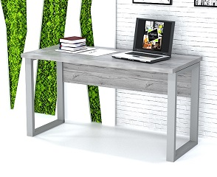 | ХП-1 | 800х600х750 | 4440 | 5778 | Колір: Хортиця, Сірий; ДСП: 16, 18 мм, стільниця подвійна - 36мм, опора металева (сіра) 60х30мм, Крайка: пластик 0,5 - 2 мм

 |  | 1000х600х750 | 4650 | 6048

 |  | 1200х600х750 | 4866 | 6324

 |  | 1400х600х750 | 5082 | 6594
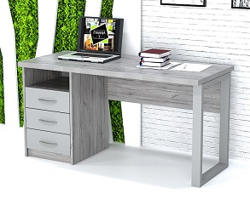 | ХП-2 | 1200х600х750 | 5988 | 7800 | Колір: Хортиця, Сірий; ДСП: 16, 18 мм, стільниця подвійна - 36мм, опора металева (сіра) 60х30мм, Крайка: пластик 0,5 - 2 мм; Направляючі телескопічні. Ручки металеві 96мм (сатин) | 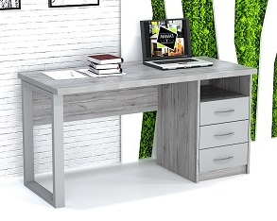

 |  | 1400х600х750 | 6210 | 8058

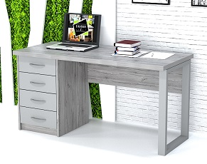 | ХП-3 | 1200х600х750 | 6144 | 7956 | Колір: Хортиця, Сірий; ДСП: 16, 18 мм, стільниця подвійна - 36мм, опора металева (сіра) 60х30мм, Крайка: пластик 0,5 - 2 мм; Направляючі телескопічні. Ручки металеві 96мм (сатин) | 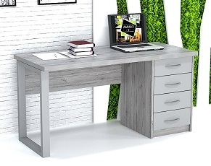

 |  | 1400х600х750 | 6438 | 8370

 | ХК-1 | 1400х1200х750 | 7284 | 9474 | Колір: Хортиця, Сірий; ДСП: 16, 18 мм, стільниця подвійна - 36мм, опора металева (сіра) 60х30мм, Крайка: пластик 0,5 - 2 мм

 |  | 1400х1400х750 | 7386 | 9576
 |  | 1600х1200х750 | 7386 | 9576
 |  | 1600х1400х750 | 7860 | 10200

 | ХК-2 | 1400х1200х750 | 8720 | 11358 | Колір: Хортиця, Сірий; ДСП: 16, 18 мм, стільниця подвійна - 36мм, опора металева (сіра) 60х30мм, Крайка: пластик 0,5 - 2 мм; Направляючі телескопічні. Ручки металеві 96мм (сатин)

 |  | 1400х1400х750 | 8952 | 11646

 |  | 1600х1200х750 | 8952 | 11646
 |  | 1600х1400х750 | 9126 | 11862

 | ХК-3 | 1400х1200х750 | 9036 | 11736 | Колір: Хортиця, Сірий; ДСП: 16, 18 мм, стільниця подвійна - 36мм, опора металева (сіра) 60х30мм, Крайка: пластик 0,5 - 2 мм; Направляючі телескопічні. Ручки металеві 96мм (сатин)

 |  | 1400х1400х750 | 9234 | 11988

 |  | 1600х1200х750 | 9234 | 11988
 |  | 1600х1400х750 | 9408 | 12180

Столи лофт зі стільницею товщиною 18 мм
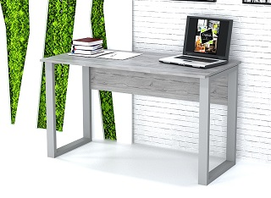 | ХП-1-1 | 800х600х750 | 3876 | 5046 | Колір: Хортиця, Сірий; ДСП: 16, 18 мм, стільниця - 18мм, опора металева (сіра) 60х30мм, Крайка: пластик 0,5 - 2 мм

 |  | 1000х600х750 | 4038 | 5256

 |  | 1200х600х750 | 4206 | 5460

 |  | 1400х600х750 | 4356 | 5664
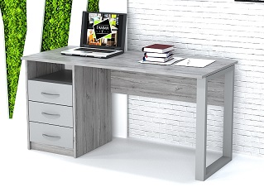 | ХП-2-1 | 1200х600х750 | 5364 | 6954 | Колір: Хортиця, Сірий; ДСП: 16, 18 мм, стільниця - 18мм, опора металева (сіра) 60х30мм, Крайка: пластик 0,5 - 2 мм; Направляючі телескопічні. Ручки металеві 96мм (сатин) | 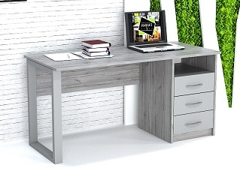

 |  | 1400х600х750 | 5520 | 7176

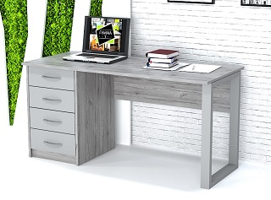 | ХП-3-1 | 1200х600х750 | 5598 | 7302 | Колір: Хортиця, Сірий; ДСП: 16, 18 мм, стільниця - 18мм, опора металева (сіра) 60х30мм, Крайка: пластик 0,5 - 2 мм; Направляючі телескопічні. Ручки металеві 96мм (сатин) | 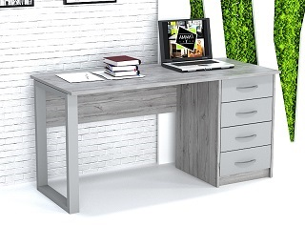

 |  | 1400х600х750 | 5760 | 7530

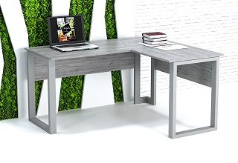 | ХК-1-1 | 1400х1200х750 | 6168 | 8028 | Колір: Хортиця, Сірий; ДСП: 16, 18 мм, стільниця - 18мм, опора металева (сіра) 60х30мм, Крайка: пластик 0,5 - 2 мм

 |  | 1400х1400х750 | 6324 | 8244
 |  | 1600х1200х750 | 6324 | 8244
 |  | 1600х1400х750 | 6516 | 8472

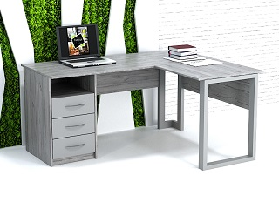 | ХК-2-1 | 1400х1200х750 | 7680 | 10002 | Колір: Хортиця, Сірий; ДСП: 16, 18 мм, стільниця - 18мм, опора металева (сіра) 60х30мм, Крайка: пластик 0,5 - 2 мм; Направляючі телескопічні. Ручки металеві 96мм (сатин) | 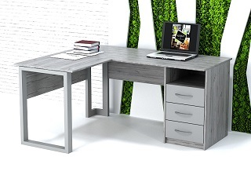

 |  | 1400х1400х750 | 7860 | 10206

 |  | 1600х1200х750 | 7860 | 10206
 |  | 1600х1400х750 | 8028 | 10434

 |  | 1400х1400х750 | 8148 | 10620

 |  | 1600х1200х750 | 8148 | 10620
 |  | 1600х1400х750 | 8322 | 10830

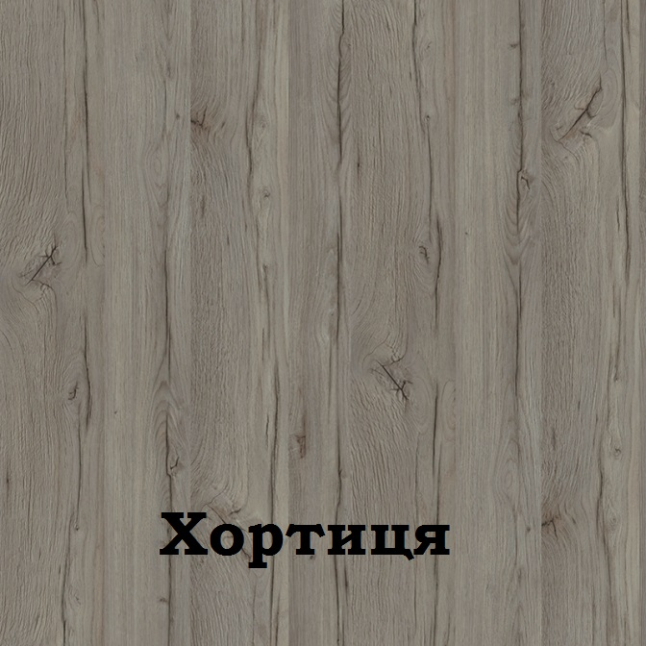


Можливе виготовлення з матеріалу іншого кольору та інших розмірів, розробка індивідуального проекту
Всі меблі поставляються в розібраному стані та в упаковці. Можливе замовлення послуги зборки.
https://gamma-style.ua
При виготовленні елементів меблів інших розмірів або з матеріалу іншого кольору ціна та строки поставки можуть бути збільшені

Шафи, тумби
Прайс-лист офісних меблів "Хортиця"
Зображення | Маркування | Розміри (ш/г/в) | Ціна, опт | Ціна, роздріб | Опис | Примітка
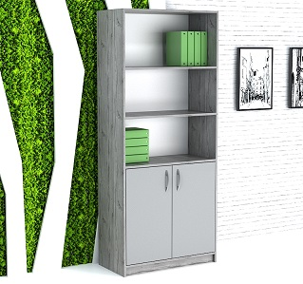 | ХШ-1 | 600x400x1900 | 3804 | 4956 | Колір: Хортиця, Сірий; ДСП: 16, 18 мм, Задня стінка: ДВП (білий), Крайка: пластик 0,5мм, Ручки металеві 96мм (сатин)

 |  | 800x400x1900 | 4440 | 5778

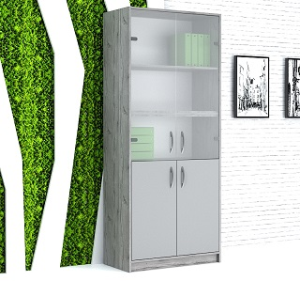 | ХШ-2 | 600x400x1900 | 6270 | 8142 | Колір: Хортиця, Сірий; ДСП: 16, 18 мм, Задня стінка: ДВП (білий), Крайка: пластик 0,5мм, Ручки металеві 96мм (сатин), скло тоноване 4мм (білий сатин) | 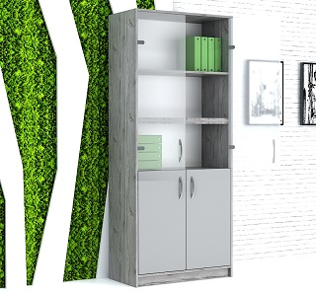

 |  | 800x400x1900 | 7068 | 9192

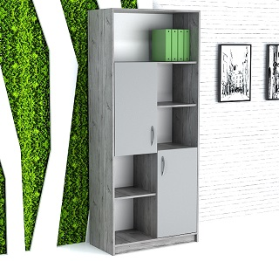 | ХШ-3 | 600x400x1900 | 4092 | 5316 | Колір: Хортиця, Сірий; ДСП: 16, 18 мм, Задня стінка: ДВП (білий), Крайка: пластик 0,5мм, Ручки металеві 96мм (сатин)

 |  | 800x400x1900 | 4722 | 6132

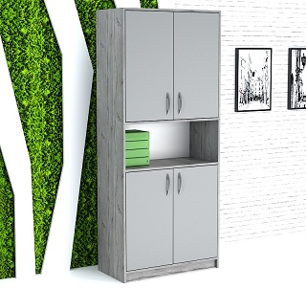 | ХШ-4 | 600x400x1900 | 4428 | 5760 | Колір: Хортиця, Сірий; ДСП: 18, 18 мм, Задня стінка: ДВП (білий), Крайка: пластик 0,5мм, Ручки металеві 96мм (сатин)

 |  | 800x400x1900 | 5142 | 6690

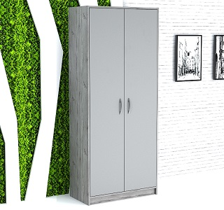 | ХШ-5 | 600x400x1900 | 4554 | 5916 | Колір: Хортиця, Сірий; ДСП: 18, 18 мм, Задня стінка: ДВП (білий), Крайка: пластик 0,5мм, Ручки металеві 96мм (сатин) | 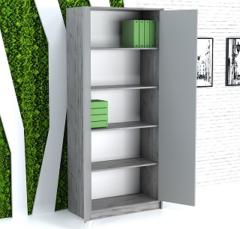

 |  | 800x400x1900 | 5316 | 6894

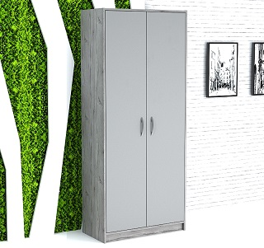 | ХШ-6 | 600x400x1900 | 4224 | 5496 | Колір: Хортиця, Сірий; ДСП: 18, 18 мм, Задня стінка: ДВП (білий), Крайка: пластик 0,5мм, Ручки металеві 96мм (сатин), Мікроліфт | 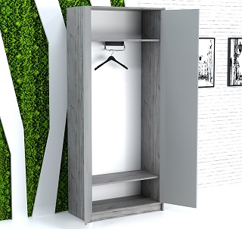

 |  | 800x400x1900 | 4896 | 6354

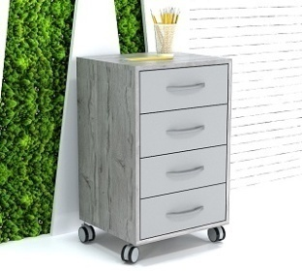 | ХМ-1 | 400x450x650 | 3060 | 3984 | Колір: Хортиця, Сірий; ДСП: 18, 18 мм, Задня стінка: ДСП (сірий), Крайка: пластик 0,5мм, Ручки металеві 96мм (сатин), Направляючі телескопічні.

 |  | 450x450x650 | 3270 | 4260

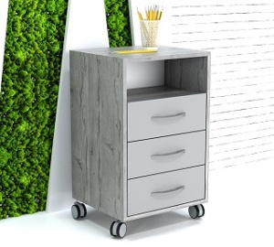 | ХМ-2 | 400x450x650 | 2808 | 3660 | Колір: Хортиця, Сірий; ДСП: 18, 18 мм, Задня стінка: ДСП (сірий), Крайка: пластик 0,5мм, Ручки металеві 96мм (сатин), Направляючі телескопічні.

 |  | 450x450x650 | 3018 | 3930

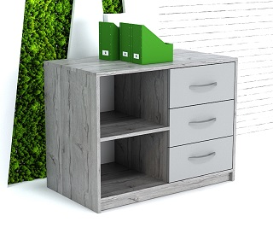 | ХС-1 | 800x450x580 | 3564 | 4644 | Колір: Хортиця, Сірий; ДСП: 18, 18 мм, Задня стінка: ДВП (білий), Крайка: пластик 0,5мм, Ручки металеві 96мм (сатин), Направляючі телескопічні.

 |  | 1000x450x580 | 3954 | 5136

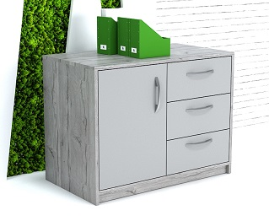 | ХС-2 | 800x450x580 | 3762 | 4884 | Колір: Хортиця, Сірий; ДСП: 18, 18 мм, Задня стінка: ДВП (білий), Крайка: пластик 0,5мм, Ручки металеві 96мм (сатин), Направляючі телескопічні.

 |  | 1000x450x580 | 4182 | 5430

Можливе виготовлення з матеріалу іншого кольору та інших розмірів, розробка індивідуального проекту
Всі меблі поставляються в розібраному стані та в упаковці. Можливе замовлення послуги зборки.
https://gamma-style.ua
При виготовленні елементів меблів інших розмірів або з матеріалу іншого кольору ціна та строки поставки можуть бути збільшені

